Тех задание
(The option of building a stand at the top) Terms of Reference for the construction of the collective stand of the National Exposition of the Republic of Belarus at the 8th China International Import Expo (CIIE), which will be held from November 5 to 10, 2025, in Shanghai.
 | The questionnaire of the building company
 | The name of the company
 | Contact person
 | Portfolio availability ( in stock\ out of stock)
 | Site (web-site link)
 | Certeficate of registration (registration information, TIN)
 | Work experience (the age of the company)
 | Work experience with Belinterexpo (joint projects)
 | The location of the head office (only city\town)
 | The location of production workshop (only city\town)
 | Are there any orders at the exhibition besides Belinterexpo (names)
 | Bank account
 | Possible payment currency

Location of stand
Still no location. It need to be the island |  |  |  | Exhibition | CIIE
 |  |  |  | Date | November 5-10
 |  |  |  | City\ town | Shanghai
 |  |  |  | Exhibitor | UE BELINTEREXPO BelCCI
 |  |  |  | Square footage | 132 sq. m
 |  |  |  | Sizes | 12*11
 |  |  |  | Pavilion and stand number | 5.2
 |  |  |  | Design project | Made by BELINTEREXPO

*Sections are filled in and supplemented by the building company
Floor
 | List |  | Description |  | Price | Quantity |  | The amount
1 | Raised floor/фальшпол |  | 132*10 cm height/высота |  |  | 132 | m² | 0
2 | Wooden Floor /деревянный пол |  | 132 sq m |  |  | 132 | m²
3 | Light belt/световая лента |  | Light belt /световая лента |  |  |  | m
4 | Stage/сцена |  | 20 cm height from rised floor/20 см от пола |  |  |  | m²
Total: |  |  |  |  |  |  |  | 0
Electricity and lighting:
№ | List |  | Description |  | Price | Quantity |  | The amount
1 | Searchlight/Подсветка |  |  |  |  | 1 | pcs | 0
2 | Socket/Розетка |  |  |  |  | 1 | pcs | 0
3 | Electric shield with lock/Электрический щиток |  |  |  |  | 1 | pcs | 0
TOTAL |  |  |  |  |  |  |  | 0
Production costs:
№ | List |  | Description |  | Price | Quantity |  | The amount
1 | Artistic layout, typesetting and preparation for printing/Художественная верстка, набор текста и подготовка к печати |  |  |  |  | 1 | - | 0
2 | Consumables / tape / furniture packaging/Расходные материалы / клейкая лента / упаковка для мебели |  |  |  |  | 1 | - | 0
3 | Installation / dismantling work (daytime)/Монтажные/демонтажные работы (дневные) |  |  |  |  | 1 | day | 0
4 | Installation\ dismantling work (nighttime)/Монтажные\демонтажные работы (ночные) |  |  |  |  | 1 | - | 0
5 | Transportation costs (with registration of passes)/Транспортные расходы (с оформлением пропусков) |  |  |  |  | 1 | - | 0
6 | Cleaning of the stand after installation/Очистка стенда после установки |  |  |  |  | 1 | day | 0
7 | Garbage collection / disposal of the stand/ Вывоз/утилизация мусора со стенда |  |  |  |  | 1 | - | 0
8 | Recycling collection/утилизационный сбор |  |  |  |  | 1 | - | 0
9 | Daily cleaning of the stand/клининг ежедневный |  | every day during the exhibition from November 5 to 10 |  |  | 1 | day | 0
10 | Electrician/installer on duty/дежурный электрик |  |  |  |  | 1 | pers | 0
11 | Fire extinguishers/огнетушитель |  |  |  |  | 1 | pcs | 0
12 | Insurance/страхование |  |  |  |  | 1 |  | 0
13 | 30M Wifi/ 30 мб wifi |  |  |  |  | 1
14 | English-speaking manager (for the entire construction period, presence at the installation is mandatory!) |  | An English-speaking manager is needed for the entire build-up and operation of the exhibition, who will always be in place at the booth |  |  | 1
15 | Overhead costs |  |  |  |  |  | - | 0
TOTAL |  |  |  |  |  |  |  | 0
TOTAL WORKS: |  |  |  |  |  |  |  | #REF!
TAXES (Taxation system_____________):
TOTAL WITH TAXES: |  |  |  |  |  |  |  | #REF!

Equipment
№ | List |  | Description |  | Price | Quantity |  | The amount
1 | Construction of Meeting room/возведение комнаты переговоров |  |  |  |  | 1 | pcs.
2 | Construction of Unitary room/возведение подсобного помощения |  |  |  |  | 1 | pcs.
3 | Construction of rooms behind the scene/Возведение конструкции за сценой |  |  |  |  | 1 | pcs.
4 | Doors with lockers and 3 keys for each/двери с замками и ключами 3 компл для каждой | 3 |  |  |  | 3 | pcs.
5 | wall with greens on unitary room/зеленая стена на подсобке | 3*4 m | 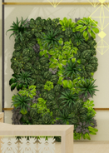 |  |  | 1 | pcs.
6 | Thin linen fabric on ceiling/тонкое льняное полотно на потолке | 2*64 m | 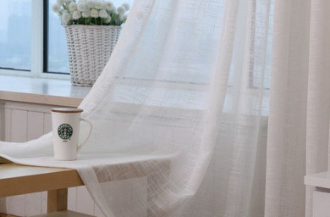 |  |  | 128 | m²
7 | LED screen curved on stage/Led экран изогнутый на сцене | 3800*6000 | 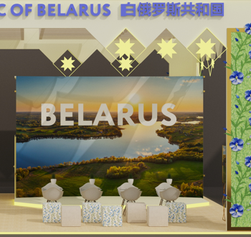 |  |  | 1 | pcs.
8 | glow wire/светящаяся проволока |  |  |  |  | 1 | pcs.
9 | glow wire/светящаяся проволока |  | 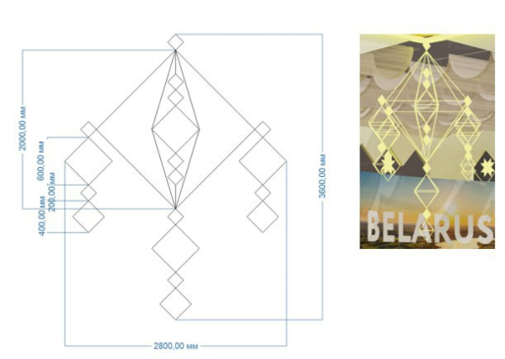 |  |  | 1 | pcs.
10 | TV |  | 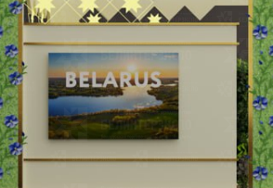 |  |  | 1 | pcs.
11 | Golden glossy frames, natural greens, flovers made of plexiglass with lights in the middle/золотые блестящие рамки, натуральная зелень, цветы из оргстекла светящиеся в середине |  |  |  |  | 8 | pcs.
12 | volumetric light letters in collor of flowers from glass/объемные световые буквы цвета идентичному цветам из орг стекла | 0,35*7,32 m |  |  |  | 4 | pcs.
13 | volumetric light letters logo/объемные световые буквы логотип |  |  |  |  |  | pcs.
14 | Lightbox piqtures in gold frames/световые картины в золотых рамках |  | 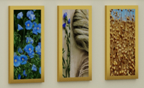 |  |  | 9 | pcs.
15 | gold frame with backlit with towel inside (towel we will bring from Belarus)/золотая рамка с контражурной подсветкой с рушником внутри (привезем из РБ) |  |  |  |  | 1 | pcs.
16 | Chat Chairs and glass Tables/Стеклянные столы и стулья для переговоров | Table 1+ Chairs 4 | 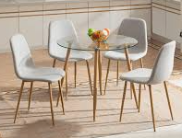 |  |  | 4 | pcs.
17 | Pouffe chair/ пуф | 12 (6 of them are in natural linen fabric, 6 are with linen flovers ornament) | 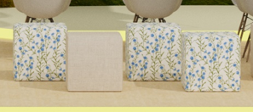 |  |  | 1 | pcs.
18 | Bar Chairs/барный стул |  |  |  |  | 2 | pcs.
19 | Metallik shelves with glass/металическая витрина со стеклом |  | 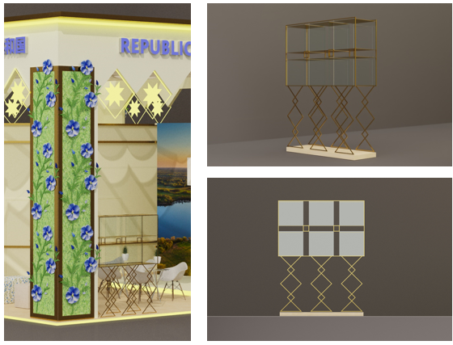 |  |  | 1 | pcs.
20 | Big table in meeting room/Большой стол в перегловорную комнату |  | 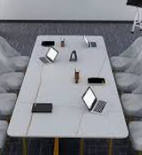 |  |  | 1 | pcs.
21 | Chair in meeting room/стул в переговорную комнату |  | 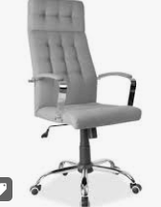 |  |  | 8 | pcs.
22 | wooden tribune with microphone/ деревянная трибуна с микрофоном |  | 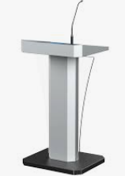 | for example, need to be wooden and in style of the booth |  | 1 | pcs.
23 | Wooden reception desk with natural greens and milling cut/деревянный ресепшн с натуральной травой, фрезерной резкой |  | 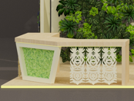 |  |  | 1 | set
24 | Shelves/стеллаж | 2 h * 3 l *0,5 w |  | 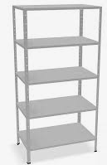 |  | 3 | pcs.
25 | Fridge/холодильник | 200 L | 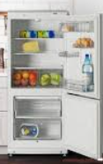 |  |  | 1 | pcs.
26 | Table/стол | 2*0,5m |  |  |  | 1 | pcs.
27 | office printer / принтер |  | 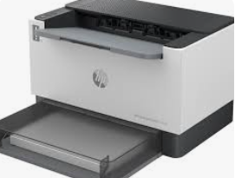 |  |  | 1 | set
28 | block of paper A4/блок бумаги А4 |  | 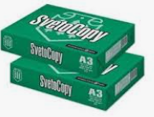 |  |  | 2 | set
29 | Stand mirror/зеркало |  |  |  |  | 1 | set
30 | Coffee machine/кофе машина |  |  | 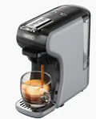 |  | 1 | pcs.
31 | Teapot/чайник |  |  | 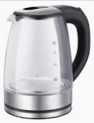 |  | 1 | set
32 | wall hanger/настенная вешалка |  |  |  |  | 1 | pcs.
33 | отпариватель/steamer |  |  |  |  | 1 | pcs.
34 | Cooller with hot and cold water |  |  |  |  | 1 | pcs.
35 | Fresh flower sets on the table/цветочная композиция на столы | 6 |  | 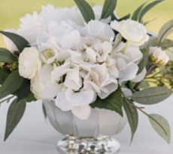 |  | 6 | pcs.
36 | Coffee and tea paper cups/картонные стаканы для кофе и чая | 300 ml |  | 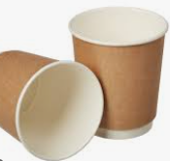 |  | 1500 | pcs.
37 | Plastic cups for water/пластиковые стакончики для воды | 250 ml |  |  |  | 1000 | pcs.
38 | coffee stirrers/коффейные палочки |  |  | 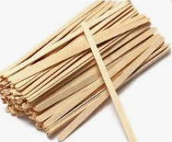 |  | 1000 | pcs.
39 | Coffee capsules/капсулы кофе |  |  | 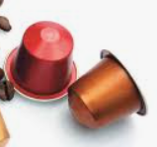 |  | 500 | pcs.
40 | Tea bags (black/green)/чайные пакетики(черный и зеленый) | 350/350 |  | 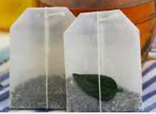 |  | 700 | pcs.
41 | Sugar stiсks/сахар |  |  |  |  | 1500 | pcs.
42 | porcelain cup and saucer set and metal spoon/чашка с блюдцем и мателлической ложечкой |  |  |  |  | 20 | pcs.
43 | glasses/стеклянные стаканы |  |  |  |  | 30 | pcs.
44 | Water/вода 19 L |  |  |  |  | 20 | pcs.
45 | Water/вода 0,25 | 500 botl |  |  |  | 500 | pcs.
46 | wet wipes/влажные салфетки 100 |  |  |  |  | 20 | pcs.
47 | tissues/сухие салфетки 100 |  |  |  |  | 20 | pcs.
48 | cleaning towels/салфетки для уборки |  | 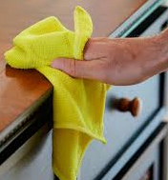 |  |  | 20 | pcs.
49 | glass cleaning spray/очиститель для стекол |  |  |  |  | 5 | pcs.
50 | Рlates/тарелки |  |  |  |  | 20 | pcs.
51 | Set of Wooden pins/комплект деревянных значков |  | 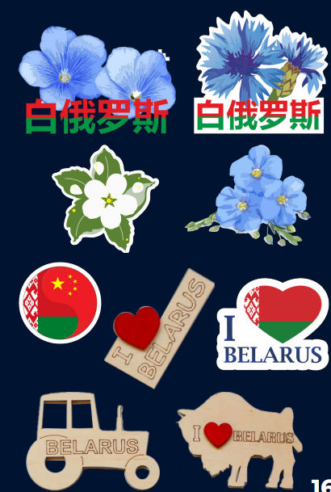 | 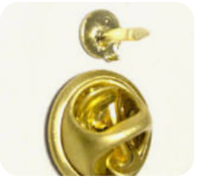 |  | 300 | pcs.
52 | golden beadsbracelets with the wheat/золотой браслет с пшеничным колоском |  | 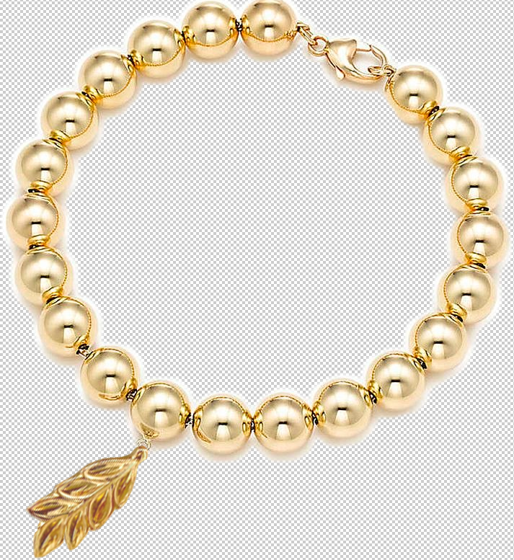 |  |  | 500 | pcs.
53 | Wooden beads for making bracelets 1 cm /деревянные бусины для изготовления браслетов 1 см | 7000 |  |  |  | 7000 | pcs.
54 | Wooden beads with letters and piqture (BELARUS) for making bracelets 1 cm /деревянные бусины с буквами и картинкой (БЕЛАРУСЬ) для изготовления браслетов 1 см | 700 * every letter and flower | 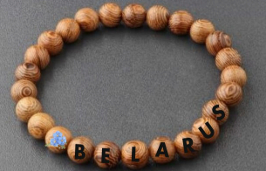 |  |  | 4800 | pcs.
55 | elastic thread for making bracelets/эластичная нить для создания браслетов | 30 cm |  | 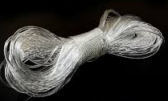 |  | 1000 | pcs.
56 | set of macrame keychain 10 cm lenght/комплект брелоков из макраме 10 см длина |  | 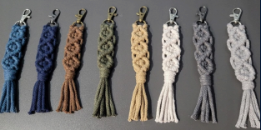 |  |  | 2000 | pcs.
57 | Set of straw decorarion with hooks 7cm diametr/комплект сувенирных украшений из соломы 7 см в диаметре |  | 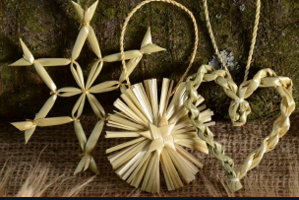 |  |  | 2000 | pcs.
58 | eco notebook with a pen/эко блокнот с ручкой | A5 |  | 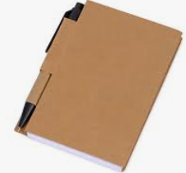 |  | 200 | pcs.
59 | voluminous sticker pack/стикерпак объемные | А5 |  | 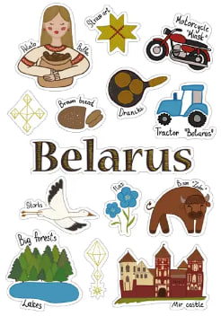 for example |  | 2000 | pcs.
60 | set of flags on the table with golden stand/флаги настольные, комплект на золотой подставке | set |  |  |  | 10 | pcs.
TOTAL : |  |  |  |  |  |  |  | 0
TAXES (Taxation system_____________):
TOTAL WITH TAXES: |  |  |  |  |  |  |  | 0

